상품제안서
라미 로고 105+205 볼펜,샤프세트 | 상품코드: F19413

 |  |  |  |  |  |  | 02-412-0044 | www.easy1.co.kr
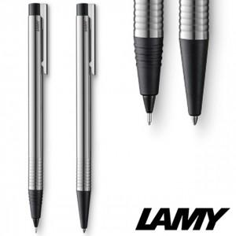

【상세/제작정보】

【인쇄/포장옵션】 | 레이저 / 포장지포장

【공급단가】 | 수량 | 30~ | 100~ | 300~ | 500~ | 1,000~
*VAT별도 | 단가 | 42,000원 | 39,500원 | 38,300원 | 37,600원 | 36,000원

【상품 URL】 | http://www.easy1.co.kr/src/goods_detail.php?gdno=19413

